BRASIL
Lider SD BR: Joana Ribeiro Pereira
Número Contacto: +55 11 98862-0648 Horario No hábil - Escalaciones Prioritarias

GESTIONES | PROCEDIMIENTO
Habilitación de número | R/ Claudinei: Ese es un proceso que era de AVA, pero así es, realmente. Es una solicitud como un cambio por parte del cliente, y creo que se ha geberado siempre como un Ticket genérico porqué no tiene un servicio transladado aún para el standar BRBR
Accesos | Se crean tickets genéricos y se direcciona a torre de control, se notifica en el respectivo grupo
VM | Los ve torre de control, se avisa por parte de SD a personal en turno en el respectivo grupo
Búsqueda de ID | Búsqueda de la razón social por servicios contratados
 | Búsqueda correos anteriores
 | Búsqueda por iniciales de BR en Digisac
 | Búsqueda de ticket anterior en Digisac

ACTUALIZACIÓN Y CREACIÓN DE CASOS EN DIGISAC

Digisac: Colocar el número de ID en el campo de Observaciones

Ticketing:
Campo Cantidad Clientes Afectados: Pegar el título del chat en este campo de ticketing.

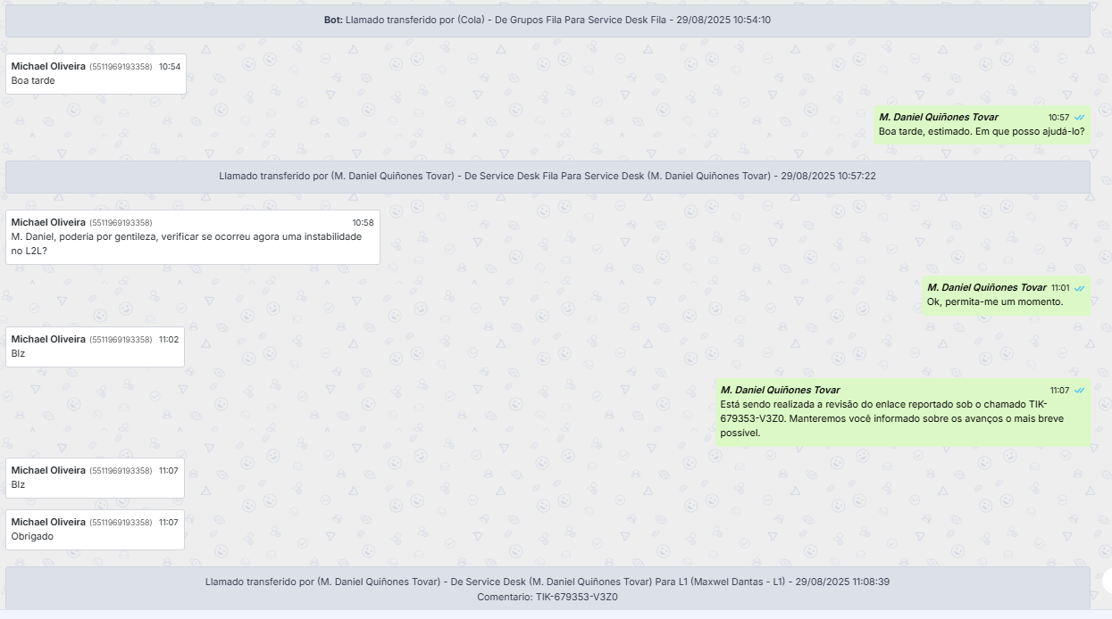
Nota: Seleccionar todo el texto y pegar todo lo que se solicitó en el chat,en la nota del ticket.

